DressTable
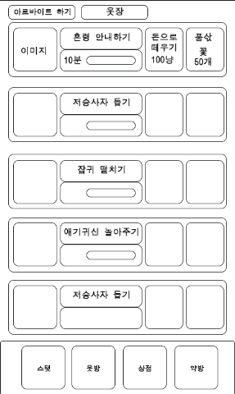
index | 이름 | 시간 | 돈으로 떼우기 | 품삯 | thumbPath
1 | 혼령 안내하기 | 10분 | 100냥 | 꽃 50개
2 | 애기귀신 놀아주기 | 30분 | 200냥 | 꽃 100개
3 | 잡귀신 떨치기 | 50분 | 300냥 | 꽃 150개
4 | 저승사자 돕기 | 70분 | 400냥 | 꽃 200개
5 | 도깨비 혼내주기 | 90분 | 500냥 | 꽃 250개
6 | 구미호 잡기 | 110분 | 600냥 | 꽃 300개
7
8
9
10
11
12
13
eof

